Tarefa 1
 | Comentário
1. Por que as práticas de design de teste não podem ser aplicadas imediatamente após o recebimento dos requisitos?
Porque primeiramente devemos analisar o requisito, identificar e decompor os objetos de teste. É na análise dos requisitos que podemos detectar inconsistência na documentação, assim como detectar áreas cinzentas. Além disso, alguns pontos podem ser alterados ao longo do desenvolvimento da aplicação, portanto, fazer o design de teste imediatamente após o recebimento dos requisitos pode fazer com que alguns testes fiquem incompletos ou incoerentes com a documentação. As práticas de design de teste se torna mais eficaz e abrangente após garantir uma cobertura completa dos requisitos.
2. Em que situações as classes de equivalência e os valores-limite podem existir separadamente? Explique sua resposta e dê exemplos.
Durante o teste, uma suposição comum é que se um aplicativo processar corretamente um valor de uma classe, ele fará o mesmo com todos os outros valores da mesma classe. Da mesma forma, se um valor de uma classe causar um erro, todos os outros valores da classe também provavelmente causarão o mesmo erro. Então, ao escolher um valor de teste, geralmente basta selecionar qualquer valor dentro da classe, pois espera-se que eles se comportem de maneira semelhante. Entretanto, é importante observar que os valores-limite não devem ser tratados da mesma maneira. Os valores-limite são os valores nos extremos de um intervalo. Por exemplo, se tivermos uma classe onde o comprimento do texto é de 1 a 50 caracteres, os valores-limite seriam 1 e 50. Esses valores-limite têm um propósito diferente e não são considerados dentro do grupo de teste padrão. - Exemplo classe de equivalência sem valores-limite: Em um sistema de login, se os requisitos afirmam que apenas usuários com uma assinatura ativa podem acessar determinados recursos, podemos criar classes de equivalência para usuários com assinatura ativa e usuários com assinatura expirada. Neste caso, os valores-limite não são necessários, pois não há nuances nos limites das classes de equivalência. -Exemplo valores-limite sem classe de equivalência: Em uma loja online, se os requisitos especificarem que os produtos serão entregues em até 5 dias úteis, podemos nos concentrar apenas no valor-limite de 5 dias úteis. Não precisamos de classes de equivalência aqui, pois estamos lidando com um limite específico de tempo para a entrega.
3. O que é equivalência? O que é uma classe de equivalência?
Equivalência é a igualdade dos dados de teste, ou seja, valores que são processados da mesma maneira no aplicativo. Os dados de teste são combinados em classes de equivalência. Essa técnica é usada para reduzir a quantidade de testes necessários, mantendo a cobertura efetiva, pois abrange todos os cenários de testes possíveis. Cada classe de equivalência representa um cenário de teste que deve ser coberto durante o processo de teste.
4. É possível excluir verificações no meio do intervalo em favor de verificações nos limites dentro do intervalo? Explique sua resposta.
Sim, pois o comportamento do sistema é mais crítico nos limites do intervalo e menos crítico no meio do intervalo, ou seja, geralmente os bugs são mais propensos a ocorrer nos limites. No entanto, vale ressaltar que essa estratégia pode não ser apropriada para todos os cenários. Em certas situações, pode ser crucial testar verificações específicas dentro do intervalo para garantir uma cobertura abrangente e assegurar que a aplicação opere corretamente em todas as circunstâncias possíveis de uso. Portanto, a escolha de excluir verificações no meio do intervalo em favor dos limites deve ser tomada após uma análise minuciosa dos requisitos e considerando as necessidades específicas do projeto.
5. Imagine que você precise testar um formulário onde cada campo possui um validador. O resultado do trabalho do formulário depende da combinação de dados nos campos. Quais práticas de design de teste devem ser usadas e por quê? Explique sua resposta.
- Identificação de Classes de Equivalência: É uma prática utilizada para identificar as classes de equivalência para cada campo do formulário, agrupando conjuntos de entradas que devem produzir o mesmo resultado. Isso ajuda a garantir que diferentes combinações de dados sejam testadas, cobrindo cenários válidos e inválidos. - Valores-limite: Representam os extremos dos intervalos aceitáveis para cada campo. Testar esses valores-limite é importante, pois eles têm maior probabilidade de causar problemas de validação. - Tabela de decisão: Pois diferentes combinações de entradas podem ser organizadas em forma de tabela, assim, é possível abordar todos os cenários de teste. - Teste de pares: Utilizada quando tem muitos parâmetros e valores, é uma técnica para testar todas as combinações de pares de parâmetros. Se um determinado par de parâmetros causou um bug na combinação com outros parâmetros, é provável que o mesmo par cause o bug em outras combinações. Por essa razão, é suficiente testar apenas os pares únicos. Ao testar e corrigir os pares únicos, é possível abordar eficientemente os problemas que podem surgir em diferentes contextos de uso.
6. Explique como você pode otimizar o número de testes ao trabalhar com tabelas de decisão. Explique sua resposta.
Em alguns cenários, haverá muitas combinações que precisam ser testadas, gerando um número muito alto de testes. Uma maneira eficaz de abordar todos esses cenários é organizá-los em forma de tabela. Com a tabela de decisão é possível ter uma visão clara de todas as combinações de entrada necessárias para o teste e garante que nenhum cenário seja esquecido ou negligenciado durante o processo de teste. Ao usar uma tabela, você pode garantir uma cobertura abrangente dos casos de teste, facilitando a identificação e resolução de problemas.
7. Descreva como um checklist difere dos casos de teste. Dê exemplos de onde ambos são usados.
O checklist abrange uma maior quantidade de verificações. Geralmente são breves e diretos e serve como um lembrete para garantir que todas as áreas críticas do sistema sejam cobertas durante o teste. Casos de testes são para testes mais detalhados, que exigem mais atenção e uma cobertura mais minunciosa de validações. Os casos de testes fornecem instruções passo a passo sobre como executar e verificar uma determinada funcionalidade. Por exemplo, em uma loja online, onde o usuário precisa inserir dados pessoais e de pagamento para efetuar uma compra. Neste caso, os casos de testes seriam mais viáveis, visto que seria necessário efetuar a validação de registro do usuário, pois são inseridos dados importantes para efetuar a compra, assim como dados que necessitam de uma segurança maior e uma validação mais acertiva. O check list, neste caso, pode ser usado para outros pontos da aplicação, como testar se os botões funcionam, se os elementos visuais estão bem definidos e intuitivos, etc.
8. Qual é a maneira correta de fazer um relatório de bug? Quais elementos de um relatório de bug são necessários? Por quê?
A maneira correta de fazer um relatório de bug é que ele seja exclusivo para cada teste, ou seja, não abranger dois testes em um só relatório. Além disso, é fundamental incluir todos os elementos necessários para fornecer informações detalhadas sobre o problema encontrado. Entre os elementos obrigatórios, estão: - ID: Deve ser exclusivo para cada relatório. - Título: Deve ser claro e não ambíguo, com uma breve descrição do problema. O título do relatório de bug também pode ser chamado de "resumo do bug". Para escrever um título, é preciso fazer três perguntas: "O quê? Onde? Quando?" Ao mesmo tempo, também tentamos descrever o resultado real (em vez do esperado). - Etapas concisas para reprodução: É necessário para ilustrar o passo a passo para executar o problema. Apenas as etapas principais devem ser destacadas nas etapas de reprodução de um bug, por exemplo, descrever as etapas a partir da abertura do site ou aplicativo que está sendo testado. - Resultado esperado: Descreve como o sistema deve se comportar de acordo com os requisitos. - Resultado real: Descreve como o sistema realmente se comporta ao executar os testes. Os resultados são necessários para haver uma comparação sobre como a aplicação deveria se comportar em determinada situação e como ela de fato se comporta. - Ambiente: Citar o ambiente de teste é necessário, pois diferentes bugs podem aparecer em diferentes navegadores, sistemas operacionais ou versões de um aplicativo. - Prioridade e severidade do bug: É importante, pois é definida a criticidade do bug e a urgência de corrigi-lo. Os elementos opcionais são: - Descrição: É necessária caso o título não tenha toda a informação do problema. - Pré-condição: É indicada quando o sistema precisa de alguma preparação antes do teste. - Pós-condição: É indicada quando o sistema precisa retornar ao seu estado original depois do teste. - Materiais adicionais: Capturas de telas e vídeos que ajudam ilustrar o problema. Todos os elementos são importantes, pois
9. Quais são as regras para escrever um título de relatório de bug? O que acontece se você criar um título ruim?
O título do relatório de bug deve descrever uma visão geral do problema, um resumo. Tem que ser claro, único, não ambíguo e responder as perguntas "O que?", "Onde?", e "Quando?", além de incluir o resultado real do problema. Ao criar um título de relatório de bug, ter em mente que outras pessoas irão ler é uma boa prática. Portanto, deve ser fácil de entender com uma olhada rápida, a fim de otimizar o tempo dos colegas de trabalho. Um título ruim pode acarretar no atraso do desenvolvimento e testes da aplicação.
10. Em que consiste a arquitetura de um aplicativo cliente-servidor? Descreva, resumidamente, a funcionalidade de cada elemento.
Cliente - É o front-end, a interface que envia as requisições/solicitações do usuário. Pode ser um aplicativo de desktop ou móvel, navegador da web ou qualquer outro tipo de interface em que o usuário interage. Servidor- É o back-end, que recebe as solicitações e envia respostas. O servidor é responsável pelo processamento de dados, lógica de negócios e armazenamento de informações. Rede (internet) - onde o cliente e servidor se comunicam. O cliente se comunica com o servidor por meio de solictações HTTP, que retorna nas respostas das solicitações.
11. Descreva as etapas de processamento da solicitação após esta URL ser inserida na barra de endereços do navegador: https://google.com.
Ao digitar uma URL na barra de endereço, o navegador inicia uma solicitação para um servidor DNS, onde o nome do domínio (neste caso o google.com), será convertido em um identificador exclusivo em forma de número, o endereço IP. O endereço IP armazena todas as informações referente ao google.com no servidor, ou seja, todos os dados disponíveis para a navegação/utilização do site. A solicitação é feita com o HTTPS, que é o protocolo que vai comunicar o cliente com o servidor, enviando a solicitação (entrar no site da Google) por meio do método GET. O servidor determina qual recurso (página web, imagem, arquivo, etc.) corresponde à URL solicitada e inicia o processo para enviar a resposta de volta ao navegador. A resposta também é feita pelo protocolo HTTPS e inclui um código de status, como 200 OK para uma resposta bem-sucedida, juntamente com os cabeçalhos e o corpo da resposta. Após isso, a página será exibida ao usuário, neste caso, a página de buscas do Google que aparece na interface do usuário.
12. O que é um cache? Por que ele é necessário? Qual regra deve ser seguida ao trabalhar com um cache no teste?
Cache (ou armazenamento cache) são os dados de uma página, ou seja, imagens, áudio, vídeo ou arquivos. Essas informações ficam armazendas no seu dispositivo, no armazenamento cache, que é um armazenamento temporário. É como se o navegador usasse o cache para reduzir o tempo de resposta em algumas solicitações, sem entrar em contato com o servidor, apenas com o armazenamento em cache, fazendo com que a página carregue mais rápido. Isso pode ser útil em alguns casos, mas ao elaborar um checklist ou casos de teste, é interessante limpar o cache, pois algumas informações podem estar desatualizadas e comprometer a eficência do teste. Ou então, também é viável entrar em contato com o desenvolvedor para saber como proceder.
13. Responda às perguntas sobre os protocolos HTTP e HTTPS: - Qual é a diferença entre HTTP e HTTPS? Quando você não deve usar HTTP? - Quais componentes compõem uma solicitação HTTP: para que cada um serve? - Quais métodos HTTP você conhece? Para que eles servem? Dê exemplos de aplicação de diferentes métodos. - O que é um código de resposta HTTP? Quais códigos existem?
- São protocolos de comunicação entre cliente e servidor. O HTTPS é usado para enviar dados criptografados. O HTTP pode ser usado quando não há necessidade de segurança ao enviar os dados, portanto, não deve ser utilizado para transferir dados bancários, por exemplo. Componentes de uma solicitação HTTP: -Linha inicial: Contém o método de solicitação que dita o tipo de ação que o cliente deseja solicitar; o caminho, ou seja, um endereço usado pelo front-end para enviar uma solicitação para o back-end; versão do protocolo HTTP, que é o número de uma versão do HTTP. -Cabeçalho: Representam informações adicionais que o front-end envia para o back-end. Entre eles estão os cabeçalhos de solicitação, cabeçalhos genéricos e cabeçalhos de entidade. -Corpo da mensagem: É onde são colocados os parâmetros da solicitação, como dados adicionais que o cliente está enviando para o servidor. Nem todas as solicitações necessitam de um corpo de mensagem, como por exemplo em uma solicitação GET. Métodos HTTP que eu conheço até então: - GET: Solicita informações específicas para o back-end. Este método não modifica nada no servidor. Aplicação: Formulário de busca em um site, por exemplo, solicitar informações sobre flores no Google: https://www.google.com/search?q=flower. - POST: Envia dados para o back-end. Aplicação: Geralmente utilizado em formulários de registro de usuário ou login, por exemplo ao criar um novo e-mail ou um cadastro em uma loja. - PUT: Atualiza dados no back-end. Aplicação: Utilizado para atualizar dados em um determinado aplicativo web, por exemplo o endereço de entrega de uma encomenda online ou o preço de um produto. - DELETE: Deleta dados no back-end. Aplicação: Utilizado para excluir dados de um aplicativo web, como por exemplo um produto que não tem mais no estoque de uma loja. Código de resposta HTTP: - É um número de três dígitos seguido por um texto sobre as possíveis respostas do servidor às solicitações, onde são chamados de código e texto de status.
14. Descreva os componentes que podem compor uma URL. Pelo que cada um é responsável?
Componentes obrigatórios: - Esquema: Este componente indica o protocolo de comunicação entre cliente e servidor, por exemplo o HTTP e HTTPS. - Host: É o endereço exclusivo do aplicativo web, por exemplo google.com Componentes opcionais: - Nome de usuário e senha: Informações sobre o usuário que faz a solicitação. - Porta: É um tipo específico de conexão, um número usado para estabelecer a conexão com o servidor. Quando este componente não é inserido, o servidor utiliza automaticamente a porta correta. - Caminho: É o endereço de uma página específica em um aplicativo web. Ele é separado por barras, por exemplo /search/:. - Parâmetros da solicitação: São informações adicionais enviadas ao servidor. Eles são listados depois do caminho pelo sinal "?", separados com "&" e têm a forma de pares chave-valor. - Âncora: Componente que permite chegar diretamente à parte necessária de uma página web, sendo muito útil para páginas de múltiplas seções.
15. Verifique se há erros no JSON Se houver, anexe a versão correta do arquivo.
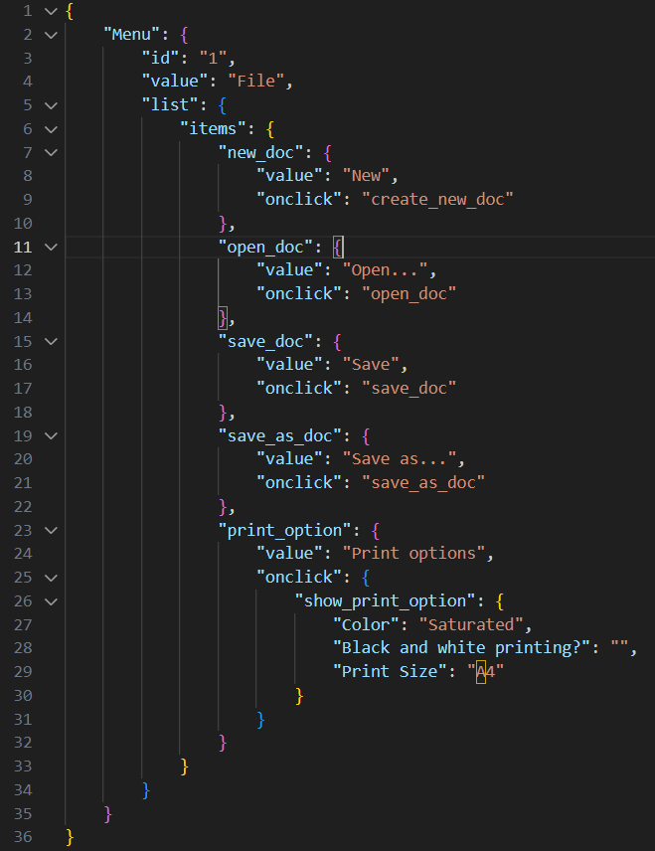

16. O que é um banco de dados relacional? Como ele difere de um não relacional?
O banco de dados relacional consiste em tabelas, onde as colunas (campos) com propriedades do objeto se relacionam com as linhas (registros), com informações sobre um esse objeto. No banco de dados não relacional, os dados são armazenados de acordo com seu tipo, como por exemplo arquivos JSON, conjunto "chave-valor", gráficos, entre outros.

Tarefa 2 artefatos
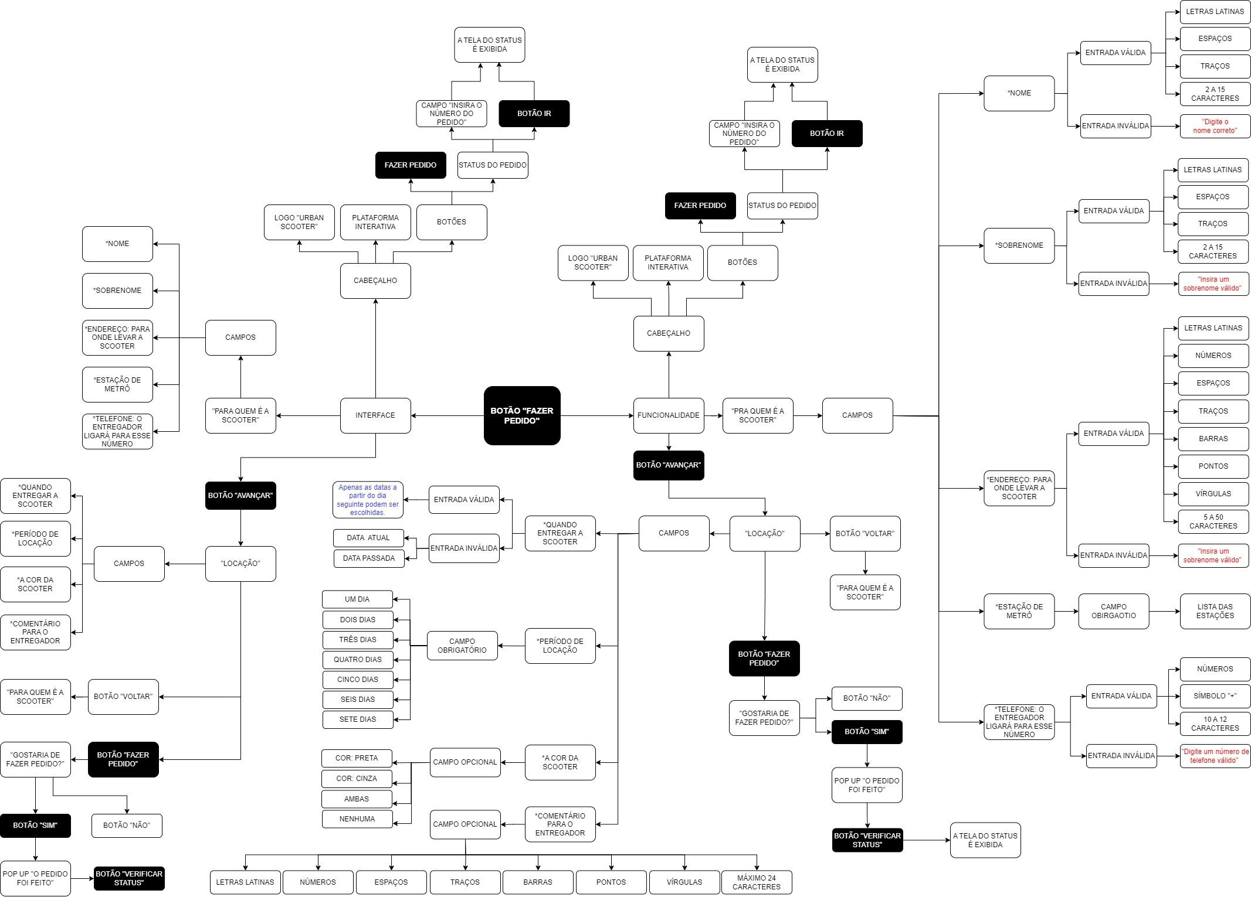
MAPA MENTAL
Link para o mapa mental: https://drive.google.com/file/d/18XMUty--Ah45puXGmBDVOfg4TZcVytDu/view?usp=sharing

